Sheet1
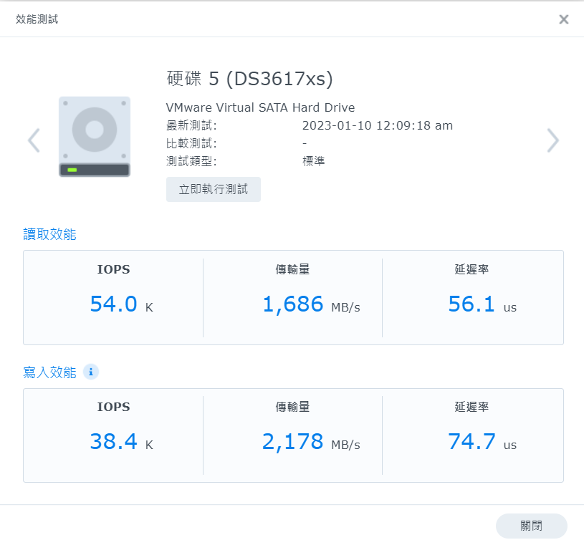
Windows磁盘扩容 |  | 使用热备份复制整个硬盘
Linux磁盘扩容

直通与硬件raid写入测试 |  | (数据安全性，不在考虑直通)

群晖磁盘扩容 |  | （同一磁盘建立存储池后无法扩容，可以考虑JBOD增加磁盘）
群晖磁盘扩容 |  | （ssh 命令在basic区扩容成功，JBOD不行）
群晖系统盘损坏恢复测试 |  | （删除系统分区可完美恢复，恢复后不会像DSM6重启后报红）
掉盘重组需要对应原来的硬盘位置 |  | （一定要记住原来的位置），与DSM6不同只要相同存储区磁盘拿掉就不会显示，7只要缺失硬盘就会显示
执行scrub |  | （在idrac可执行 检查数据一致性，但是不能设置定时任务）
拔取硬盘，移除储存池，在插入硬盘，能否恢复？ |  | （若是想要恢复即使报红也不要移除）
磁盘精灵直接调整群晖分区大小 |  | （分区无法操作）

群晖linux 挂载 ext4 文件读取测试
Linux挂载JBOD硬盘组，读取测试 |  | （basic扩容成功，不再考虑此架构）
Linux挂载加密硬盘，读取测试

Windows server 多人登入测试

KMS本地激活
KMS异地激活

显卡直通测试
SR-IOV网卡虚拟化 | （缺少光模块，一直显示需要重新引导）

使用TureNas作为 主存储，在群晖上挂载 ture nas 的盘，
充分利用群晖的虚拟机备份，文件共享，易用性的优势
和ZFS文件系统的安全性
使用Docker安装 NextCloud，实现与群晖app类似的文件共享功能
https://kb.synology.cn/zh-cn/DSM/help/FileStation/mountremotevolume?version=6

sata 接口Nvme



sata 接口 Raid 6 sata SSD

